Table 5
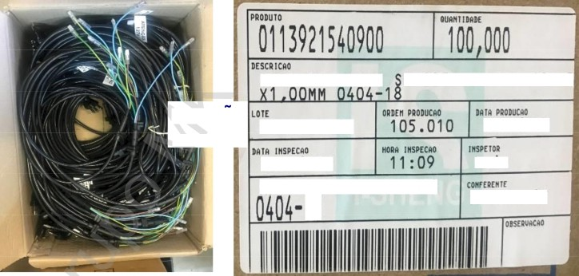
SCQICQO
C AB 0
D E
F 0R CA
S P -02 7 G+ S R F N 0
1 0A *
ATENÇAO
220V
0404-19
000115 1 24 S
oatiEn ppooutrio
105 . 009
06 / 08 / 2 1
09 / 08 / 2 1 1 0 : 1 1
NK
E L ETRO D 0 N E S T I C O S
A E X A N D R E 2 T
2.1 Não deve ter: falhas de injeção, oxidação, isolação danificada, terminal torto. 2.2 Realizar medição do comprimento do cabo de 1metro 32cm +/- 10mm. 2.3 Realizar medições conforme as especificações do desenho abaixo. 2.4 Verificar identificação do INMETRO no PVC condutor. 2.5 Verificar Marca do teste de alta Tensão.
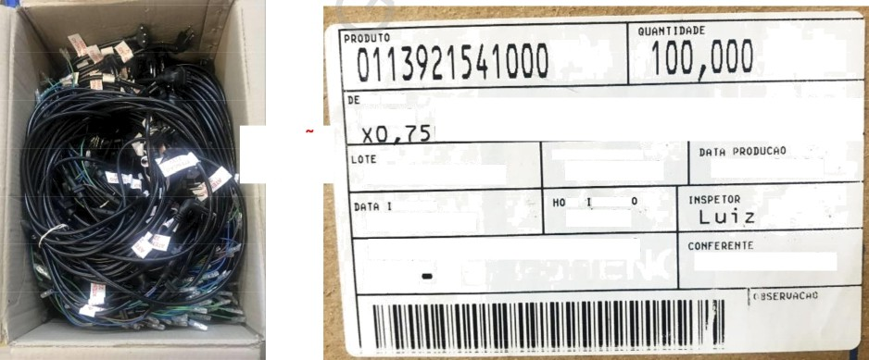
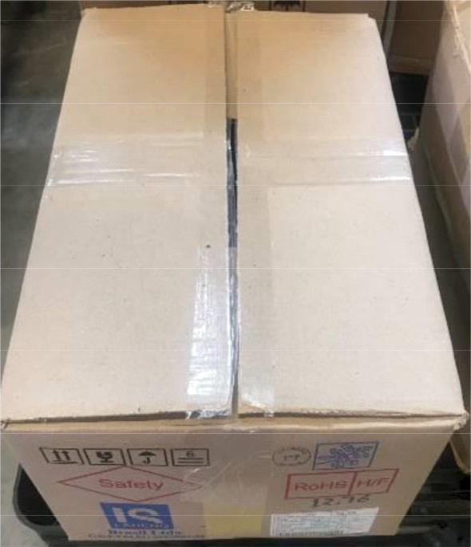
CABO DE FORCA P-027X+SR Fô0 12A 3
ATENÇAO
127V
0001151392
10/ 08/ 2
10/ 08/ 21 L u i z
MK EL
RODOMESTICOS
FPANI01T

Table 6
;¿t‹›
4
0404-18 12A MODEL 127V

Table 7
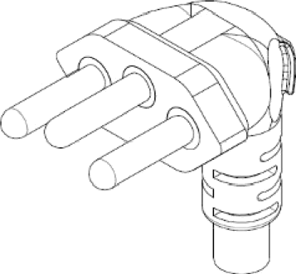
Corte do cabo i Cut Y/ire]

Table 10
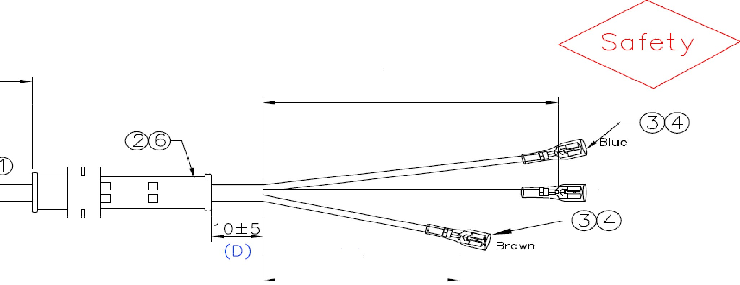 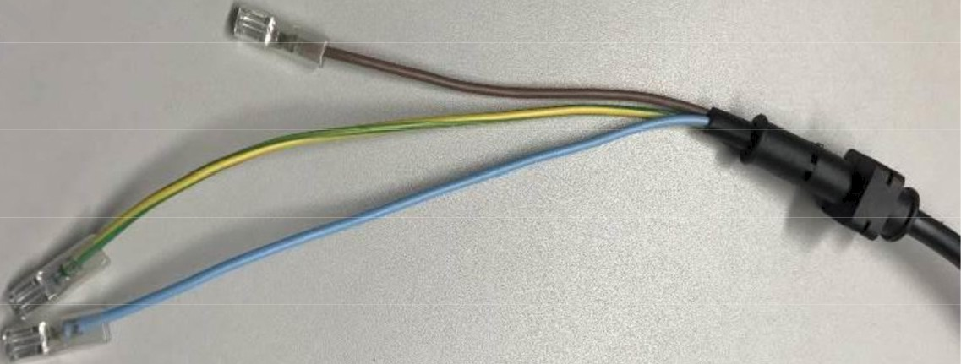
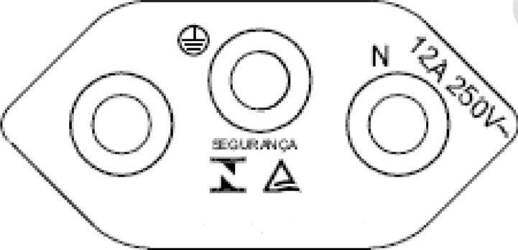
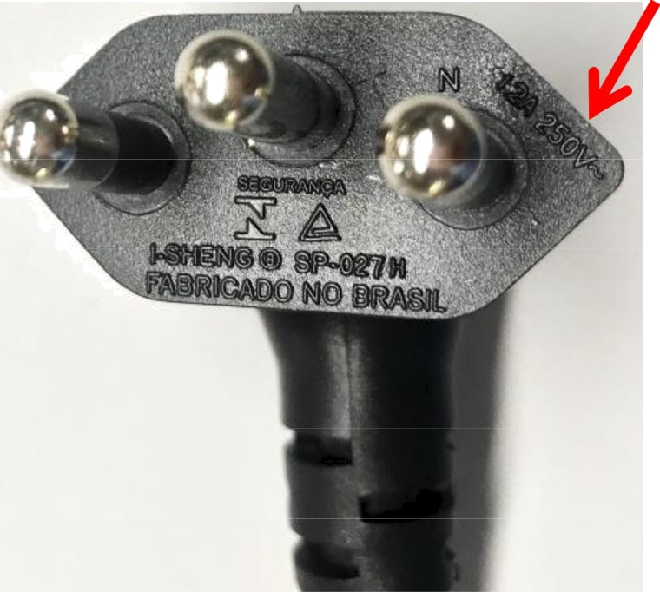
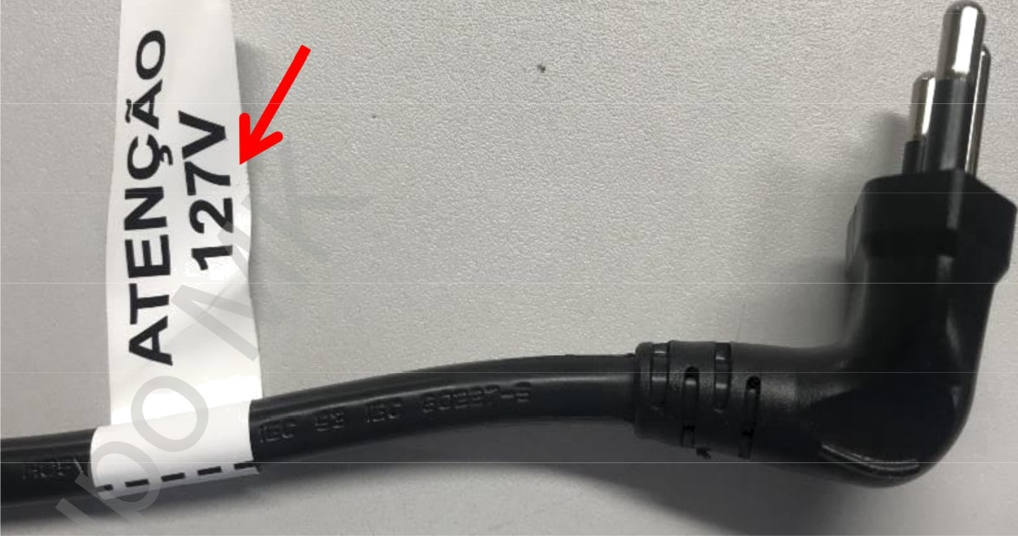
O4O4—18 12A MOD EL 127V
{B)
8O+8(2x)
YelIow/Green
12 0
(C)
8
FSHENGO 5P-?27H
F.4BRIÜ.P DO NO BR.ÃSIL
MARKING:

Table 12
0404-19 10A MODEL 220V
°4'0‘05
1
2B(x)
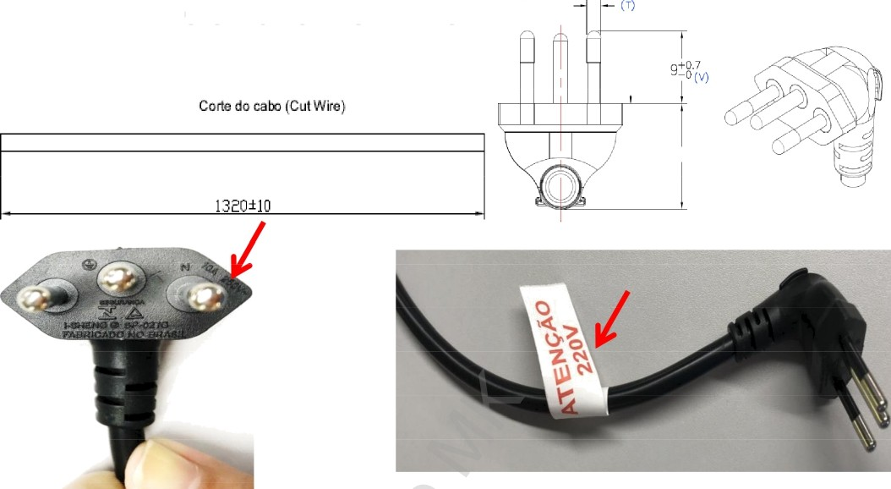
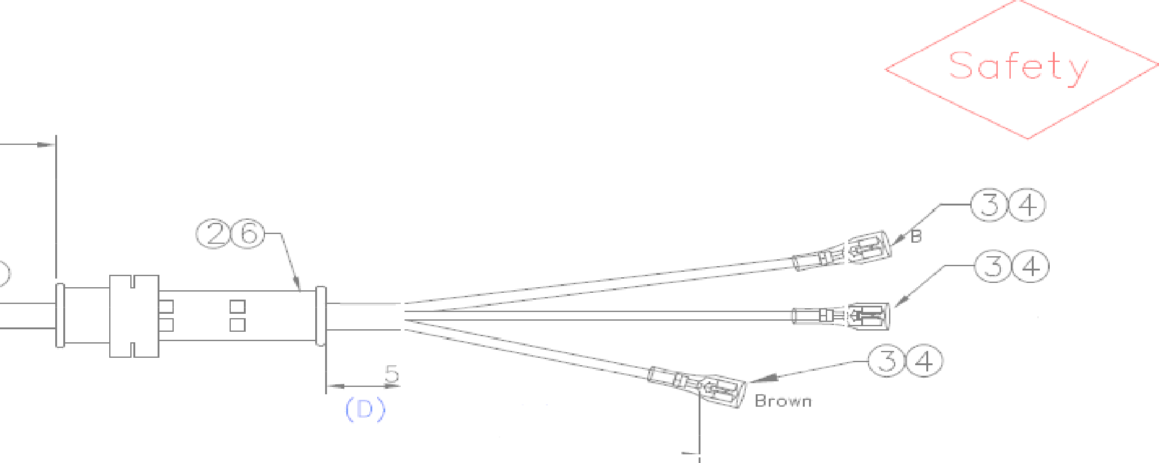
0404-19 10A MODEL 220V
(B)
1BOA 8{2X)
lu e
JOi
I-SHENG @ SP-027G
FABRICADO NO BRASIL
«) 1 20 8

Table 14
0403-48 220V
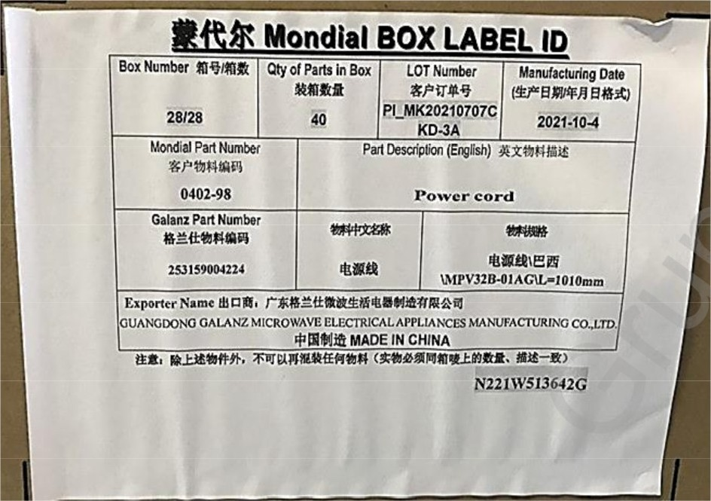

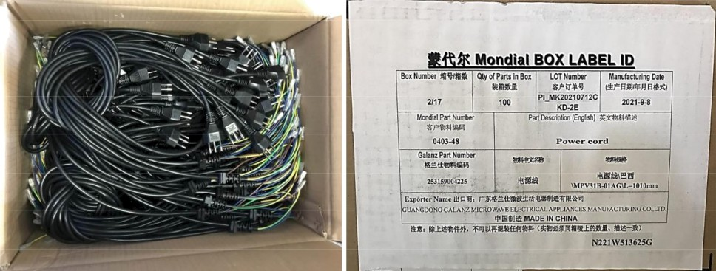
I0lõ 12015
1 0 10 t 20, 1 0) ” ° ’'
TE8HEQU NSP23$60 )E KTL SU01036-VOO CCC *0OYOZ5 60227
CEE E3(RVY) 300/õO0Y 3XO 75,m’ UNIHISE *
t9 —0. 2
35. o O. S

Table 18
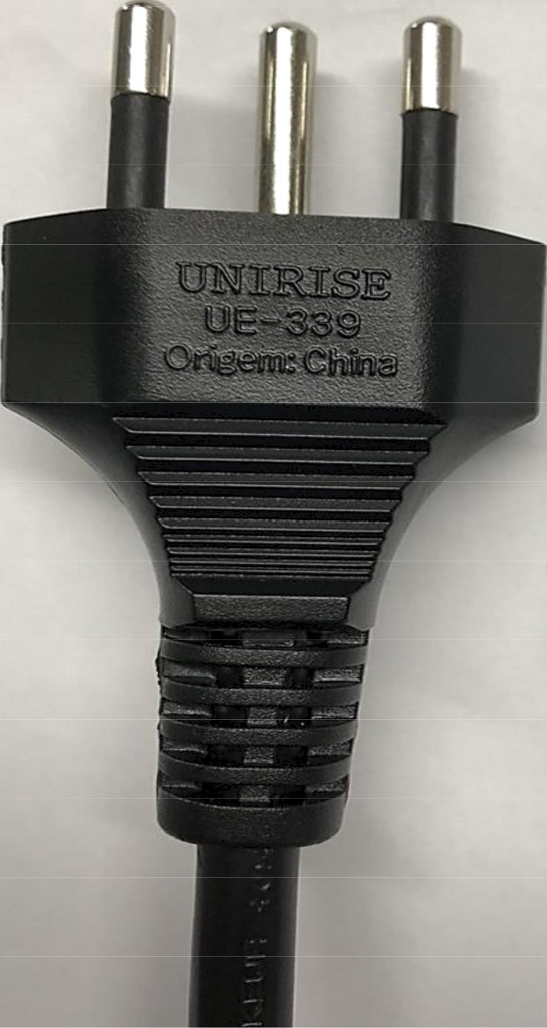
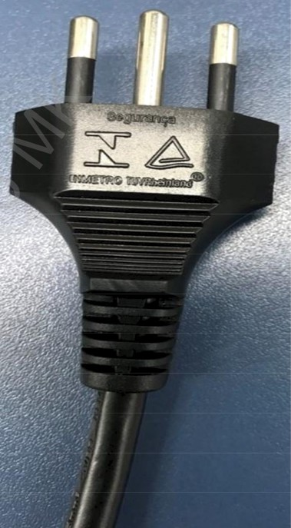
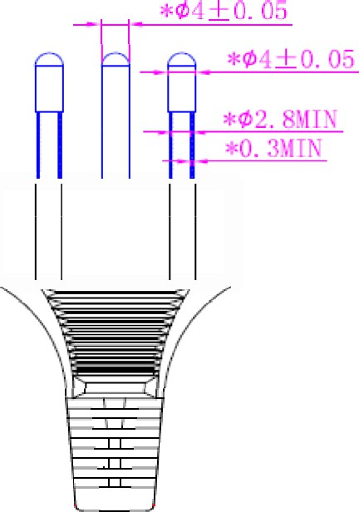
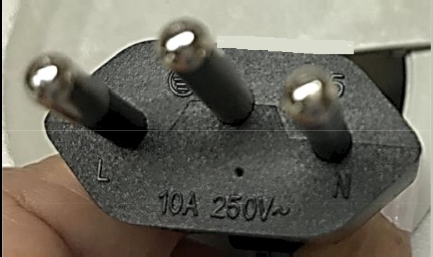
0402-98 127V

Table 19
II U4DE IN CHINA
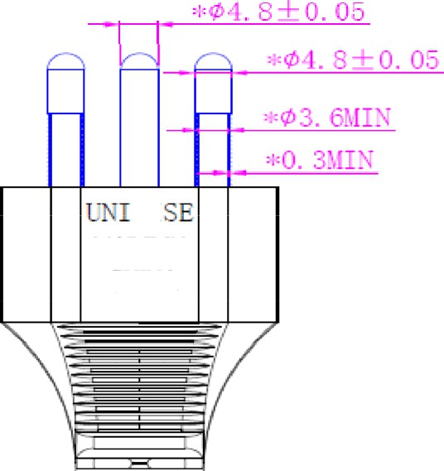 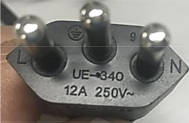 UE—340 12A 250V 0402-98 127V

Table 22
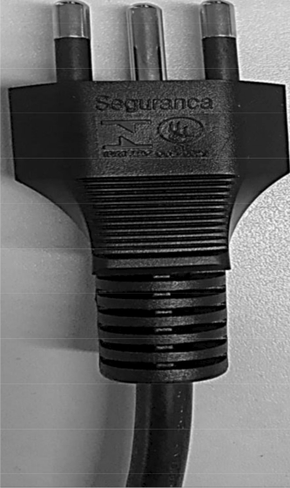
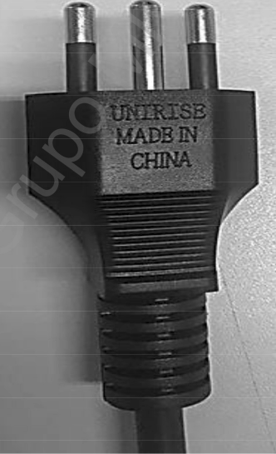
3.1 Equipamento de WI. 3.2 Reservatório de bolinha de aço.

Table 23
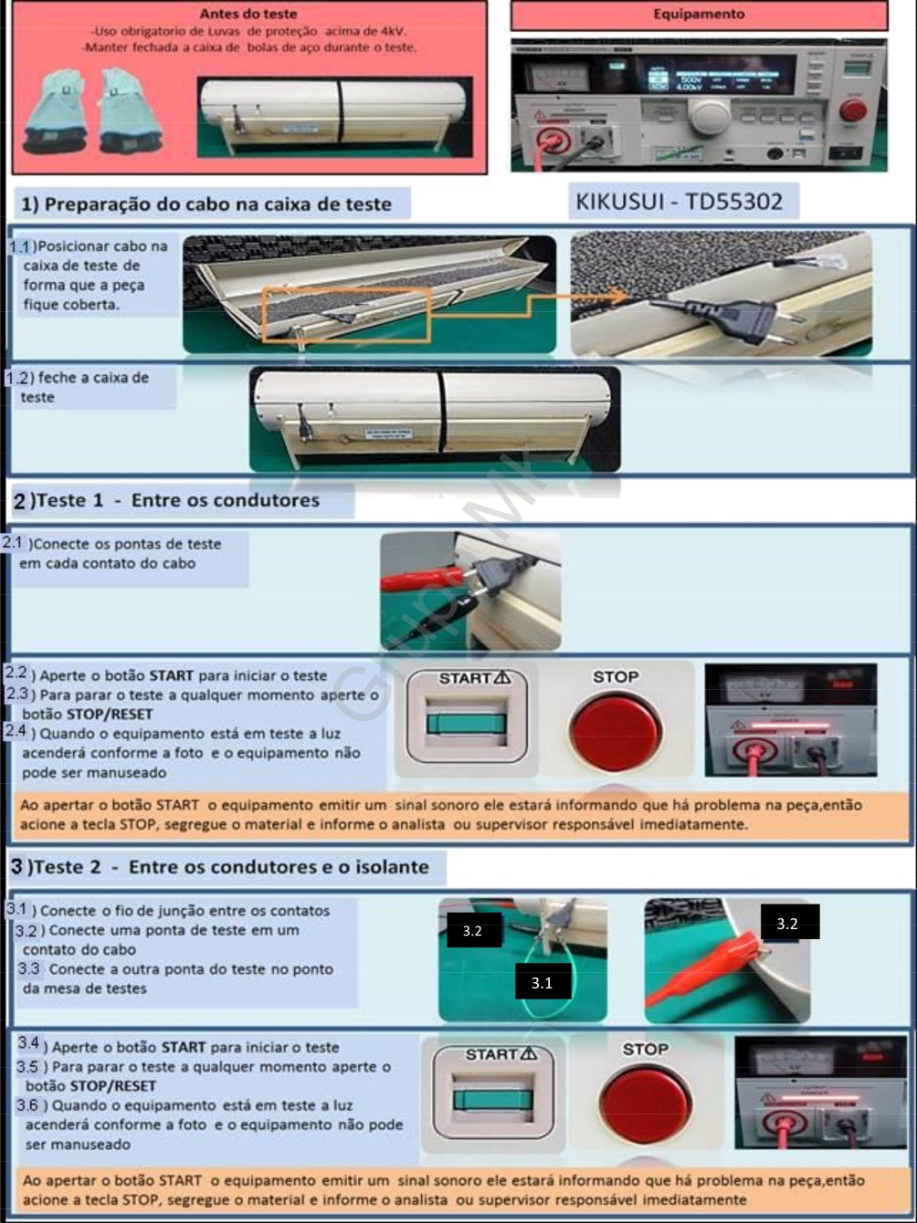

Table 41
 | 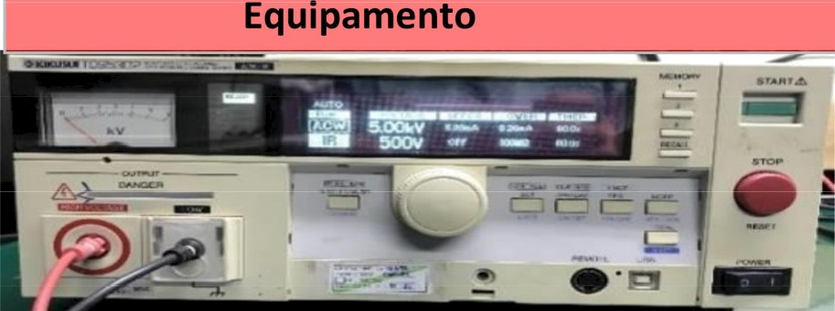
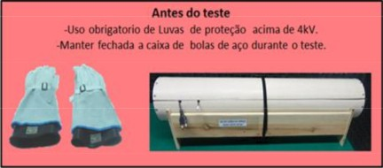
REVISAO | DESCRIÇAO
01 | Atualização de informações 2.2

